UI
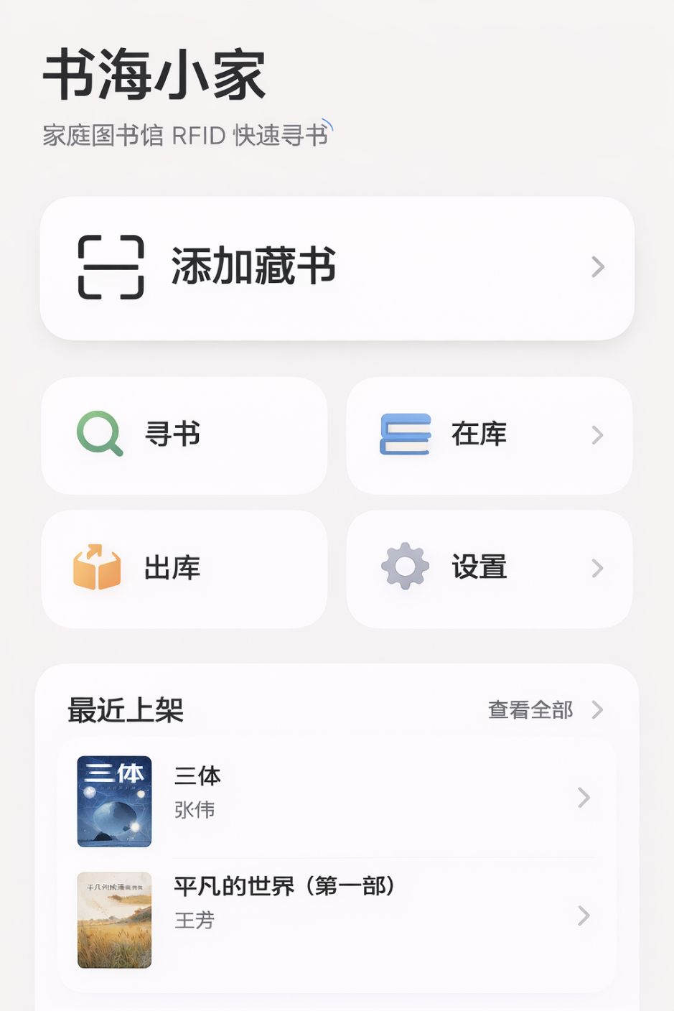
页面 | Page
001. Home | Index

